Cantidad de elementos
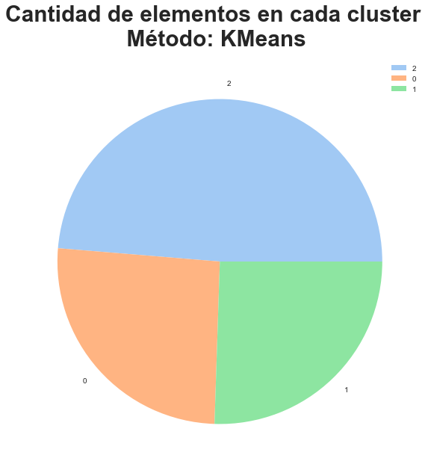

Generos
 | Action | Comedy | Documentary | Drama | Horror | OTROS | Romance | Thriller
Cluster 0 | 6.96 | 11.18 | 1.35 | 18.61 | 3.92 | 26.28 | 5.89 | 8.18
Cluster 1 | 4.63 | 6.38 | 0.53 | 14.07 | 1.85 | 19.98 | 4.45 | 6.23
Cluster 2 | 8.24 | 12.82 | 0.82 | 23.56 | 4.20 | 35.08 | 8.44 | 11.10

Lenguajes
 | OTROS | Inglés | Español | Francés
Cluster 0 | 7.61 | 24.81 | 1.07 | 3.55 | 37.03 | 0.21 | 0.67 | 0.03 | 0.10
Cluster 1 | 4.06 | 16.72 | 0.27 | 1.85 | 22.90 | 0.18 | 0.73 | 0.01 | 0.08
Cluster 2 | 7.03 | 31.55 | 0.82 | 3.59 | 42.98 | 0.16 | 0.73 | 0.02 | 0.08

